表紙・改定履歴
Webダイレクト販売

画面設計書
告知情報入力・確認画面(AURA)
G0123

© 2020 Sasuke Financial Lab Inc.

変 更 記 録
版数 REV. | 作成更新日 | 変 更 内 容 | 担 当
01 | 2020-08-26 | 初版 | 小川

画面レイアウト
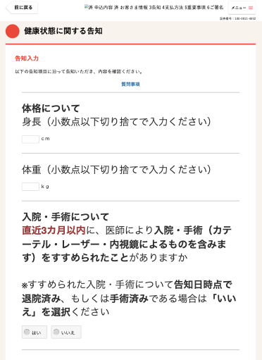
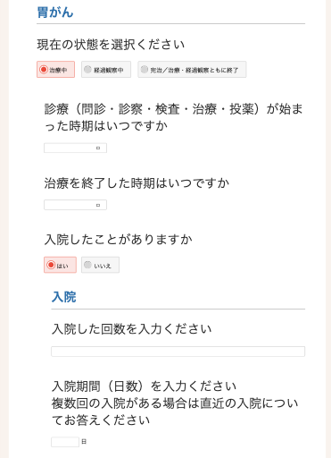
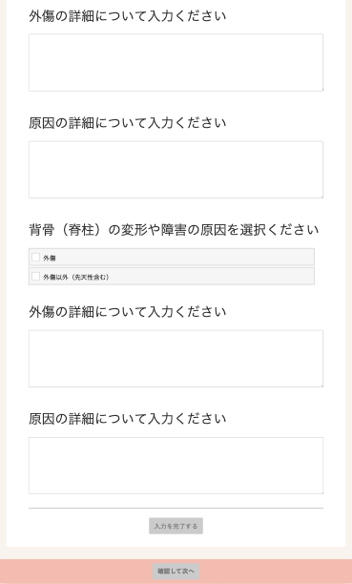
画面レイアウト |  | システム | 画面名 | 画面ID
 |  | Webダイレクト販売 | 告知情報入力・確認画面(AURA) | G0123

 | ※代理店システムと同様の表示を行います。

